1日目
D_1611_エクセル入門講座_1_吉川[2]_xlex

エクセル入門講座 2016年11月 （北地区文化センター）
第1回 エクセルを使ってみましょう 表を作成してみましょう
[事前準備] |  |  | ① パソコン電源 講師端末＝ON 受講生端末＝OFF

時間 |  | 頁 | 内 容 | 備考・要点・注意事項
時刻 | 時間
9:30:00 | 0:05:00 |  | 館挨拶
9:35:00 | 0:55:00 |  | 第１章 エクセルを使ってみましょう
 |  |  | 1-1 エクセルの始め方、終わり方
 |  | 136 | (1)エクセルの始め方 | ① 画面左下の[スタート]ボタンをクリック
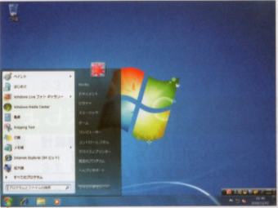
 |  |  |  | [スタート]ボタンの上に[メニュー]が出る
 |  |  |  | ② [すべてのプログラム]にマウスポインタを合わせる
 |  |  |  | メニューの内容が変わる
 |  |  |  | ③ [Microsoft Office]をクリック
 |  |  |  | 更に下にメニューが出る

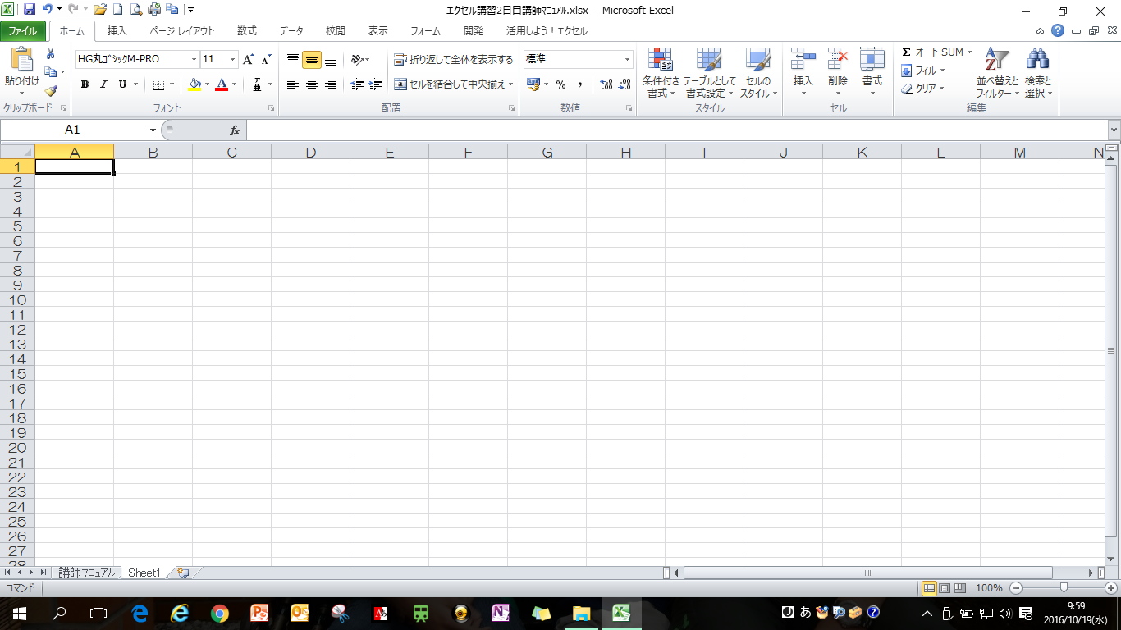
 |  |  |  | ④ [Microsoft Excel (マイクロソフトエクセル)2010]
 |  |  |  | をクリックする
 |  |  |  | エクセルが起動、エクセル画面が表示される
 |  |  |  | (138ページ)
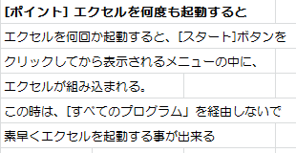

 |  | 138 | (2)エクセルの終わり方 | 右上の赤い [×] (閉じる）ボタンをクリックする事で
 |  |  |  | エクセルの終了
 |  |  | 1-2 画面の味方を覚える | (1)エクセルの構成 ➤ 画面を見ながら内容の説明
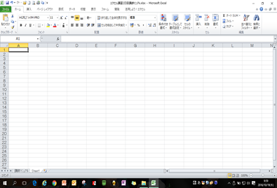
 |  | 140 |  | ①セル
 |  | 140 |  | ②ワークシート
 |  | 140 |  | ③ブック
 |  |  |  | (2)各部の名前と役割 ➤ 画面を見ながら内容の説明
 |  | 141 |  | ①タイトルバー
 |  | 141 |  | ②クイックアクセスツールバー
 |  | 141 |  | ③リボン
 |  | 141 |  | ④タブ
 |  | 141 |  | ⑤グループ
 |  | 141 |  | ⑥ダイアログボックス起動ツール
 |  | 141 |  | ⑦列番号
 |  | 141 |  | ⑧行番号
 |  | 141 | (142ページ) | ⑨アクティブセル
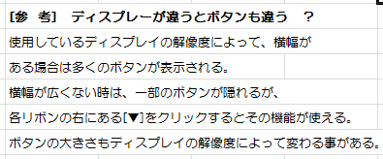
 |  | 142 |  | ⑩名前ボックス
 |  | 142 |  | ⑪数式バー
 |  | 142 |  | ⑫スクロールバー
 |  | 142 |  | ⑬シート見出し
 |  | 142 |  | ⑭ズームスライダー
 |  | 142 |  | ⑮閉じるボタン
10:30:00 | 0:10:00 |  | 休 憩
10:40:00 | 0:50:00 |  | 第2章 表を作成してみましょう
 |  | 146 | 2-1 いろいろなデータの入力 | ➤ 受講生と画面を開き、一緒に作業する
 |  |  | （144ページの表を作成する) | (1)文字を入力する
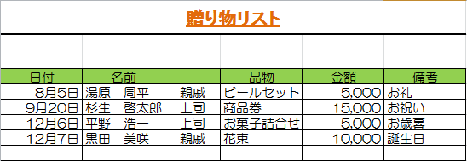
 |  | 147 |  | (2)数字を入力する
 |  | 148 |  | (3)日付を入力する
 |  | 150 |  | (4)連続するデータを入力する
 |  |  |  | (5)間違えて入力したところを直す
 |  | 152 |  | ◆データをすべて消す
 |  | 153 |  | ◆データをすべて書き直す
 |  | 154 |  | ◆データを部分的に書き直す
 |  |  | [入力例を参考に右の表を作成する]
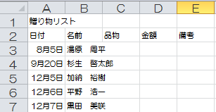
 |  | 155 | ①日付データを入力する時のきまりや
 |  |  | 連続データを入力する時の便利な
 |  |  | 方法を活用しながらA列、B列に入力

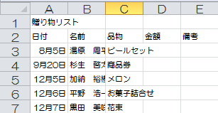
 |  | 156 | ②C列にデータを追加入力

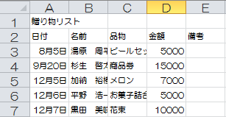
 |  | 156 | ③D列にデータを追加入力

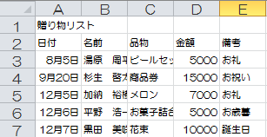
 |  | 156 | ④E列にデータを追加入力

 |  |  | ☆入力作業中に[ポイント]の説明を行う | ☆入力作業中に[参考]の説明を行う
 |  |  | (146ページ) | (147ページ)
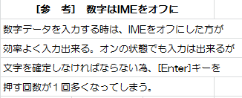

 |  |  | (148ページ) | (149ページ)
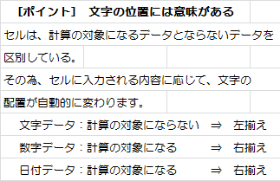

 |  |  |  | (151ページ)
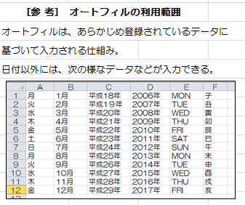

 |  |  |  | (151ページ)
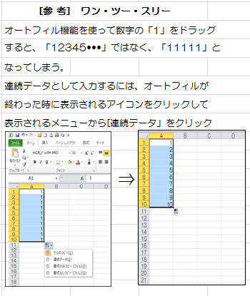

 |  |  |  | (154ページ)
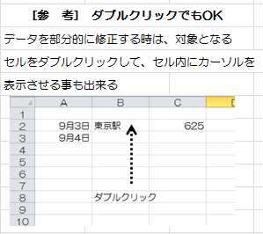

 |  |  |  | (155ページ)
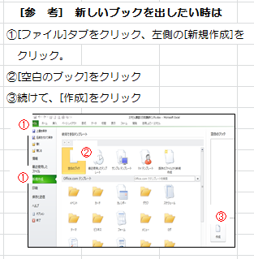

11:30:00 | 0:10:00 |  | 休 憩
11:40:00 | 0:45:00 |  | 2-2 パソコンに保存 | (1) 保存する
 |  | 157 |  | ◆ 名前を付けて保存する
 |  |  | ☆作業中に[ポイント]の説明を行う | 156ページで作成したブックを「贈り物リスト」
 |  |  | (159ページ) | という名前で保存する
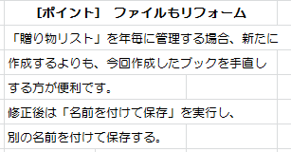
 |  | 160 |  | ◆ 上書き保存する
 |  |  |  | 現在付いている名前のまま、作成したファイルの
 |  |  |  | 最新版を保存する時に行う

 |  |  |  | (160ページ)
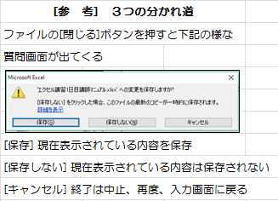

 |  | 161 |  | (2) 保存したファイルを開く
 |  |  |  | 保存した「贈り物リスト」を画面に出す
 |  | 162 | 2-3 データの編集 | (1) 編集する時のルール
 |  |  |  | 編集するセルを「範囲選択」して作業する
 |  |  | (165ページ) | 「範囲選択」する方法には何通りかの方法がある
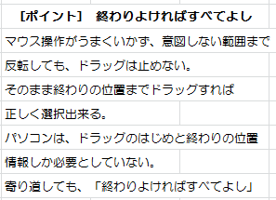
 |  |  |  | 受講生と一緒にテキストを見ながら作業する
 |  | 162 |  | ◆ 複数のセルを選択
 |  | 163 |  | ◆ 選択範囲の解除
 |  | 163 |  | ◆ 広い範囲の選択
 |  | 164 |  | ◆ 離れた範囲の選択
 |  | 164 |  | ◆ 行の選択
 |  | 165 |  | ◆ 列の選択

12:25:00 | 0:05:00 |  | Q&A・アンケート記入
12:30:00 |  |  | 講座終了

2日目
北161113Excel入門講座 ２日目 担当 山口
事前準備
 | ①パソコンの電源 受講生はOFFにする
 | ②＜Excel２日目資料＞をドキュメントに保存
 |  | 頁 | 内容 |  |  |  | 備考・要点・注意事項
時刻 | 時間
9:30:00 | 0.05 |  | 館挨拶
9:35:00 | 一日目の復習
 |  |  | ①パソコンの起動
 |  |  | ◆Excelの始め方 |  |  |  | 画面の見かた
 |  |  |  |  |  |  | Enterキーの役割・IMEオフ、オン・文字の位置の意味
 |  |  |  |  |  |  | オートフィル・データを部分的に直す・・・

 |  |  | ◆Excelの終わり方 |  |  |  | 終わりは閉じるボタン✖ |  |  | 保存はしない
 |  |  | ２－３
 |  |  | ①ファイルの読み込み |  |  |  | ①ドキュメントから開く（２日目の資料）
 |  |  | データを編集してみましょう
 |  |  | 1）編集するときのルール
 | 0.20 | 162 | ◆複数のセルを選択する |  |  |  | ◇選択したい範囲の左上のセルにポインタを合わせる（ポインタの形を確認）
 |  |  |  |  |  |  | 選択したい範囲の右下にドラッグ
 |  |  | ◆範囲選択を解除する |  |  |  | ◇どこでも良い、セルをクリックして解除
 |  |  | ◆広い範囲を選択する |  |  |  | ◇shiftキーを使って範囲選択する
 |  |  | ◆離れた範囲を選択する |  |  |  | ◇controlキーを使って離れた範囲を選択
 |  | 165 | ◆行を選択する |  |  |  | ◇行番号にポインタを合わせるポインタの形➡
 |  |  | ◆列を選択する |  |  |  | ◇列番号にポインタを合わせるポインタの形

ポイント
9:55:00 | 復習ここまで |  |  |  |  |  |  |  | 終わり良ければ総て良し!
 |  | 166 | 2)文字の大きさを変える
 |  |  | 「贈り物リスト」を「16pt」に変更して |  |  |  | 「ホーム」タブの「フォント」グループにあるフォントサイズ▼をクリック
 |  |  | みよう |  |  |  | クリックし変更

参考
 |  | 167 | 3）書体を変える
 |  |  | 「贈り物リスト」を |  |  |  | 「MSPゴシック」を好みの書体に変える事ができる
 |  |  | 「HGPゴシックE」に変更してみよう |  |  |  |  | 日本の名前で出ています
 |  |  |  |  |  |  |  | 日本語の書体は日本語の書体名
ポイント
 |  |  | ☆文字ははじめは「MSPゴシック」という |  |  |  |  | 英数字の書体は英語の書体名を選ぶと良い
 |  |  | 書体に設定されている |  |  |  |  |  | ☆表示されない場合がある
 |  |  |  |  |  |  |  | 失敗しても大丈夫
 |  |  |  |  |  |  | 画面左上の「クイックアクセス」ツールバーにある↶元に戻すボタンを
 |  |  |  |  |  |  | クリックすると1操作前に戻せる

参考
 |  | 168 | 4）文字に色を付ける |  |  |  | ①変更したいセルを範囲選択「ホーム」タブの「フォント」グループにある
 |  |  | 「贈り物リスト」の色を変更 |  |  |  | フォントの色▼をクリックし変更
 |  |  | ☆はじめは「黒」に設定されている
 |  |  |  |  |  |  |  | テーマの色は省略
 |  | 170 | 5）文字を強調する
 |  |  | ○「贈り物リスト」に「太字」「斜体」
参考
 | 0.25 |  | 「下線」を設定してみよう |  |  |  |  | ボタンは語る
 |  |  |  |  |  |  |  | 「フォント」グループのボタンは、デザインでその機能が
 |  |  |  |  |  |  |  | 連想されるように工夫されている
 |  |  |  |  |  |  | 太字 B | ボールド | ボタンも太字で表示されている
 |  |  |  |  |  |  | 斜体 Ⅰ | ボタン自体が斜体に表示されている
 |  |  |  |  |  |  | 下線 U | アンダーライン ボタンにも下線が表示されている

 |  |  |  |  |  |  | ①変更したいセルを範囲指定
 |  | 170 | 太字 B | に設定 |  | 「ホーム」タブの「フォント」グループBボタンをクリック⇒太字に変わる
 |  |  | 斜体 Ⅰ | に設定 |  | 「ホーム」タブの「フォント」グループⅠボタンをクリック⇒斜体に変わる
 |  |  | 下線 U | に設定 |  | 「ホーム」タブの「フォント」グループUボタンをクリック⇒下線が表示される
 |  |  |  |  | ▼をクリックすると二重下線が表示されるⅮはダブル下線
 |  | 172 | ○「贈り物リスト」に設定した「斜体」を |  |  |  | ①変更したいセルを範囲指定「ホーム」タブの「フォント」グループを
 |  |  | 解除してみよう |  |  |  | 見ると現在の設定状況が確認できる
 |  |  | ◎太字や下線も同じようにする |  |  |  | ②解除したいⅠボタンをクリック⇒斜体が解除される

 |  | 173 | ○金額を読み易くするために |  |  |  | ①変更したいセルを範囲指定
 |  |  | 、桁区切りのカンマを付けてみよう |  |  |  | ②「ホーム」タブの「数値」グループにある「桁区切りスタイル」
 |  |  |  |  |  |  | ，ボタンをクリック⇒数字にカンマが入る
参考
 |  |  |  |  |  |  |  | ￥マーク付き
 |  |  |  |  |  |  | ◆「ホーム」タブの「数値」グループにある（【通貨スタイル】）ボタンを
 |  |  |  |  |  |  | 使うと桁区切りのカンマに加え、￥マークも表示できる
10:20:00 |  |  |  |  |  |  | ●数字表示でセルサイズが小さいと「####」と表示される
 | 0.10 |  | 休 憩 10分
10:30:00 |  | 174 | 6）セルに色をつける
 |  |  | ○「日付」から「備考」までセルを |  |  |  | ①変更したいセルを範囲指定
 |  |  | 塗りつぶしてみよう |  |  |  | ②「ホーム」タブの「フォント」グループにある（塗りつぶしの色）
 |  |  |  |  |  |  | ボタンの▼をクリック
 |  |  |  |  |  |  | ③色見本から目的の色を選択⇒範囲選択解除で確認
 |  | 175 | 7）行の高さ、列の幅を変える
 | 0.25 |  | ◆1行分、または1列分をドラッグで変更する |  |  |  | ①変更したい行の行番号と下の行番号の境目にポインタを合わせる
 |  |  | ○「贈り物リスト」の高さを広げてみよう |  |  |  | ⇒ポインタの形が変わる
 |  |  |  |  |  |  | ②下にドラッグ
 |  | 176 | ○「名前」の列幅を広げてみよう |  |  |  | ☆列幅も行の高さと同じようにドラッグ

 |  | 177 | ◆1行分、または1列分をダブルクリックで |  |  |  | ①変更したい列の列番号と右側の列番号の境目にポインタを合わせる
 |  |  | 変更する |  |  |  | ⇒ポインタの形が変わる
 |  |  | ○「品物」の列の文字が、列幅にぴったり |  |  |  | ②その位置でダブルクリック
 |  |  | 表示されるように広げてみよう |  |  |  | ☆行の高さの場合も同じように
 |  | 178 | ◆複数の列幅を同じ幅に変更する

 |  |  | ○「金額」と「備考」の列幅を同じ幅に |  |  |  | ◆変更したい列を範囲指定
 |  |  | なるように広げてみよう |  |  |  | ◆選択範囲中の列と列の境界線にポインタを合わせる
10:55:00 |  |  |  |  |  |  | ⇒ポインタの形が変わったら右にドラッグ
参考
 |  | 179 | 8）文字の配置を変える
 |  |  | ◆ひとつのセル内で文字の配置を変える
 |  |  | ○「日付」から「備考」までを「右揃え」、
 |  | 180 | 「中央揃え」に変更しよう |  |  |  | 少しずつ右側へ
 |  |  |  |  |  |  | 右側に動かすときは「ホーム」タブの「配置」グループにあるボタンを
 |  |  |  |  |  |  | 使う
 |  |  |  |  |  |  | インデントボタン
 |  |  |  |  |  |  | クリックするたびに1文字ずつ字下げ出来る
 |  |  |  |  |  |  | インデント解除ボタン
 |  |  |  |  |  |  | 下げすぎてしまった場合は左側のボタンをクリック
参考

 |  |  |  |  |  |  |  | 【セルを結合して中央揃え】の解除
 |  |  |  |  |  |  | 【セルを結合して中央揃え】を元の状態に戻したいときは、該当する
 |  |  |  |  |  |  | セルを選択して、もう一度【セルを結合して中央揃え】ボタンを
 |  |  |  |  |  |  | クリック
 |  | 181 | ◆複数のセル内で文字の配置を変える
 |  |  | ○「贈り物リスト」を表の中央に配置して |  |  |  | ①中央にしたい範囲選択
 |  |  | みよう |  |  |  | ②「ホーム」タブ「配置」グループ「セルを結合して中央揃え」
 |  |  |  |  |  |  | ⇒複数のセルが結合、文字が全体の中央に移動
 |  | 182 | 9）行や列を増やす、減らす
 |  |  | ◆列を増やす
 |  |  | ○「名前」と「品物」の間に「関係」という
 |  |  | 項目を増やしてみよう |  |  |  | ①「ホーム」タブ「セル」グループ「挿入」ボタン▼ボタンをクリック

 |  |  | ○入力例を参考にして、表にデータを追加し
 |  |  | 列幅や文字の配置を変更しよう

 |  | 183 | ◆行を増やす |  |  |  | 行も同じように
 |  |  | ○タイトルと表の間に行を追加してみよう
 | 0.30
 |  | 184 | ◆行を減らす |  |  |  | ①「ホーム」タブ「セル」グループにある「削除」ボタン▼クリック
ポイント
 |  |  | ○12月５日に、加納さんへメロンを贈る
 |  |  | 手配をしましたが、キャンセルすることに |  |  |  |  |  | 複数の列や行を追加するには
 |  |  | なりました |  |  |  | 一度に複数の列や行を追加したいときは、追加したい分だけ列や行を
 |  |  | この行を削除してみよう |  |  |  | 選択してから挿入の操作をする

 |  |  |  |  |  |  | 例えば、３行分範囲選択して「挿入」を行うと、選択した行の上に
 |  |  |  |  |  |  | ３行追分加される
 |  | 185 | 10）罫線を入れる |  |  |  | ①罫線を引きたい範囲を選択
 |  |  | ◆「罫線」ボタンで罫線を引く |  |  |  | ②「ホーム」タブの「フォント」グループにある「罫線」ボタンの▼を
 |  |  | ○完成例を参考に、作成した表に罫線を |  |  |  | クリックし、一覧から目的の種類をクリック
参考
 |  |  | 引いてみよう
 |  |  |  |  |  |  |  | 罫線を消したいときは
 |  |  |  |  |  |  | ○消したい範囲を選択してから、
 |  |  | ☆キーボードの【Esc】キーを押すとポインタ |  |  |  | 「罫線」ボタンの▼をクリックし、一覧から「枠なし」をクリック
 |  |  | 消しゴムが、元の形に戻る |  |  |  | ▼の中から消しゴム「罫線の削除」をクリックし、消したい所を
 |  |  |  |  |  |  | ドラッグしても消せる
 |  | 186 | ◆ペンをドラッグして罫線を引く |  |  |  | ①「罫線」▼をクリックし、「線のスタイル」にポインタを合わせる
 |  |  |  |  |  |  | ②目的の線の種類をクリック⇒ポインタがペンの形に変わる
 |  |  | ☆キーボードの【Esc】キーを押すとポインタ |  |  |  | ③罫線を引きたい所にペンをあてドラッグ⇒罫線が入る
参考
 |  |  | ペンが、元の形に戻る |  |  |  |  | 拡大表示と縮小表示
 |  | 187
 |  |  |  |  |  |  | ワークシートでは細かくて見づらい⇒拡大
 |  |  |  |  |  |  | 逆に作成した表が一画面に入りきらず作業がしづらい⇒縮小
 |  |  |  |  |  |  | ○画面右下の「ズームスライダー」を操作する
 |  |  |  |  |  |  | 印刷には反映はされない
11:25:00 |  |  | ｐ186までをドキュメント上書き保存
 | 0.10 |  | 休 憩 10分
11:35:00 |  | 188 | 2-4
 |  |  | 紙に印刷してみよう
 |  |  | 1）印刷する前に
 |  |  | ○作成した「贈り物リスト」」をA4サイズの紙を横に使用して印刷できるように設定しよう
 |  |  | ◆印刷イメージを確認 |  |  |  | ①「ファイル」タブをクリック
 |  |  |  |  |  |  | ②「印刷」⇒画面右側に、印刷イメージが表示
 |  |  |  |  |  |  | ③細かい部分確認は「ページに合わせる」ボタンをクリック

 | 0.25 | 189 | ◆用紙の設定をする |  |  |  | ①「縦方向」の▼クリック「横方向」を選択
 |  |  |  |  |  |  | ②用紙サイズを確認⇒「ページ設定」をクリック⇒「余白」⇒
 |  | 190 |  |  |  |  | 「ページ中央」欄の「水平」にチェック⇒「OK」
 |  |  |  |  |  |  | ◎印刷を始める前にプレビューでしっかり確認
 |  |  |  |  |  |  | （印刷用紙からはみ出ていないか、見栄え良くレイアウトされてるか等）
 |  |  | 2）プリンターの準備 （省略）
 |  |  | 3）印刷をする |  |  |  | ①印刷の画面を表示して「印刷」クリック⇒印刷が始まる
ポイント
参考
 |  |  |  |  |  |  |  |  | プリンターはクリックの数を覚えている
 |  | 192 |  |  |  |  |  | ページを選んで印刷するには
 |  |  |  |  |  |  |  | ①印刷ページを指定⇒印刷部数⇒「印刷」
参考
 |  |  |  |  |  |  |  | 部分印刷
12:00:00 |  |  |  |  |  |  |  | 印刷したい範囲を選択「選択した部分を印刷」を実行
 |  | 193 | ○おさらい
 | 0.20 |  | ｐ193の完成例を参考にして住所録を作成してみましょう
12:20:00 |  |  | 完成後は「住所録」という名前でドキュメントに保存する
 |  |  | アンケート記入
 | 0.10 |  | 館挨拶
12:30:00 |  |  | 講座終了

3日目
D_1611_エクセル入門講座_3_吉川[3]_xlex

エクセル入門講座 2016年11月 （北地区文化センター）
第3回 計算機能
[事前準備] |  |  | 「3日目資料」保存確認 ⇒
 |  | （ドキュメントに「３日目資料」を保存）
時間 |  | 頁 | 内 容 | 備考・要点・注意事項
時刻 | 時間
9:30:00 | 0:05 |  | 館挨拶
9:35:00 | 0:10 |  | 前回(２日目）の簡単な復習 | ドキュメントに保存したワークシート「リスト」を
 |  |  |  | 開き、前回の簡単な復習を10分程度行う
 |  |  |  | （フォントＧｒ内のフォントやサイズ等の色々な変更）
9:45:00 | 0:45 |  | [第3章] 計算機能を使ってみよう
 |  | 197 | 3-1 数式でよく使う記号 | 数式でよく使う記号を説明する
 |  |  |  | ドキュメントに保存したワークシート「数式」を
 |  |  |  | 開き、説明

 |  | 198 | 3-2 数式の作り方 | 受講生と一緒に作業しながら説明する
 |  |  |  | IMEをオフ(半角英数にする）にして「＝」を入力
 |  |  |  | ・「９０＋３４０」の答えを[C1]セルに求める
 |  |  |  | ・「A1」又は「B1」セル内容が変わると答えも
１９９ページを参考にしながら
たし算、ひき算、かけ算、わり算を行う
 |  |  |  | 変わる事を確認する
 |  | 199 |  | ドキュメントに保存したワークシート「数式」を開き、
 |  |  |  | 受講生と一緒に作業、説明する

10:30:00 | 0:10:00 |  | 休 憩
10:40:00 | 0:50 | 200 | (1)合計を求める | 2章で作成した「贈り物リスト」の合計金額を求める
 |  | 201 | [参考]手順を間違えた時の説明 | 「オートSUM」機能の使用

 |  | 203 | (2)平均を求める
 |  | 205 | (3)個数を数える
 |  | 207 | (4)最大値、最小値を求める

 |  | 207 | (5)「贈り物リスト」に１行追加 | 「贈り物リスト」に１行追加して自動的に再計算
 |  |  |  | される事を確認
 |  |  | (6)ファイルの保存 | ドキュメントに「贈り物リスト 受講者名」で保存する
 |  | 202 | [参考]縦計・横計の説明 | ドキュメントに保存したワークシート「縦計・横計」を
 |  |  |  | 開き、受講生と一緒に作業、説明する
11:30:00 | 0:10:00 |  | 休 憩
11:40:00 | 0:30:00 |  | 3-3 その他の計算方法
 |  | 208 | (1)数式のコピー | ドキュメントに保存したワークシート「数式のコピー」
 |  |  |  | を開き、「相対参照」の説明
 |  | 210 | [ポイント]セルの持っている情報 | ドキュメントに保存したワークシート「セルの情報」
 |  |  |  | を開き、「セルの持っている情報」の説明
 |  | 211 | (2)特殊な数式 | ドキュメントに保存したワークシート「数式のコピー」
 |  |  |  | を開き、「絶対参照」の説明

 |  | 214 | [参考]「F4」キーと「＄」マークの | 数式を入力している途中で「F4」キーを押すと
 |  |  | 説明 | 「$」マークが表示される
12:10:00 | 0:15:00 | 254 | [第7章] 覚えておくと便利な機能
 |  | 254 | (1)セルの中で改行する | ドキュメントに保存したワークシート「便利機能」
 |  | 255 | (2)縦書きにする | を開き説明と実践
 |  | 256 | (3)日付を和暦や西暦表示にする
 |  | 258 | (4)スクロールしても常に項目名を
 |  |  | 表示する
 |  | 259 | (5)文字の移動やコピーがしたい
 |  | 260 | (6)簡単にセルに書式を設定する

 |  |  | 「演習①」「演習②」 | 時間があれば適宜、ドキュメントに保存した
 |  |  |  | ワークシートにある「演習①②」を作業しながら説明
12:25:00 | 0:05 |  | Q&A・アンケート記入
12:30:00 |  |  | 講座終了

